Chi tiết địa chất
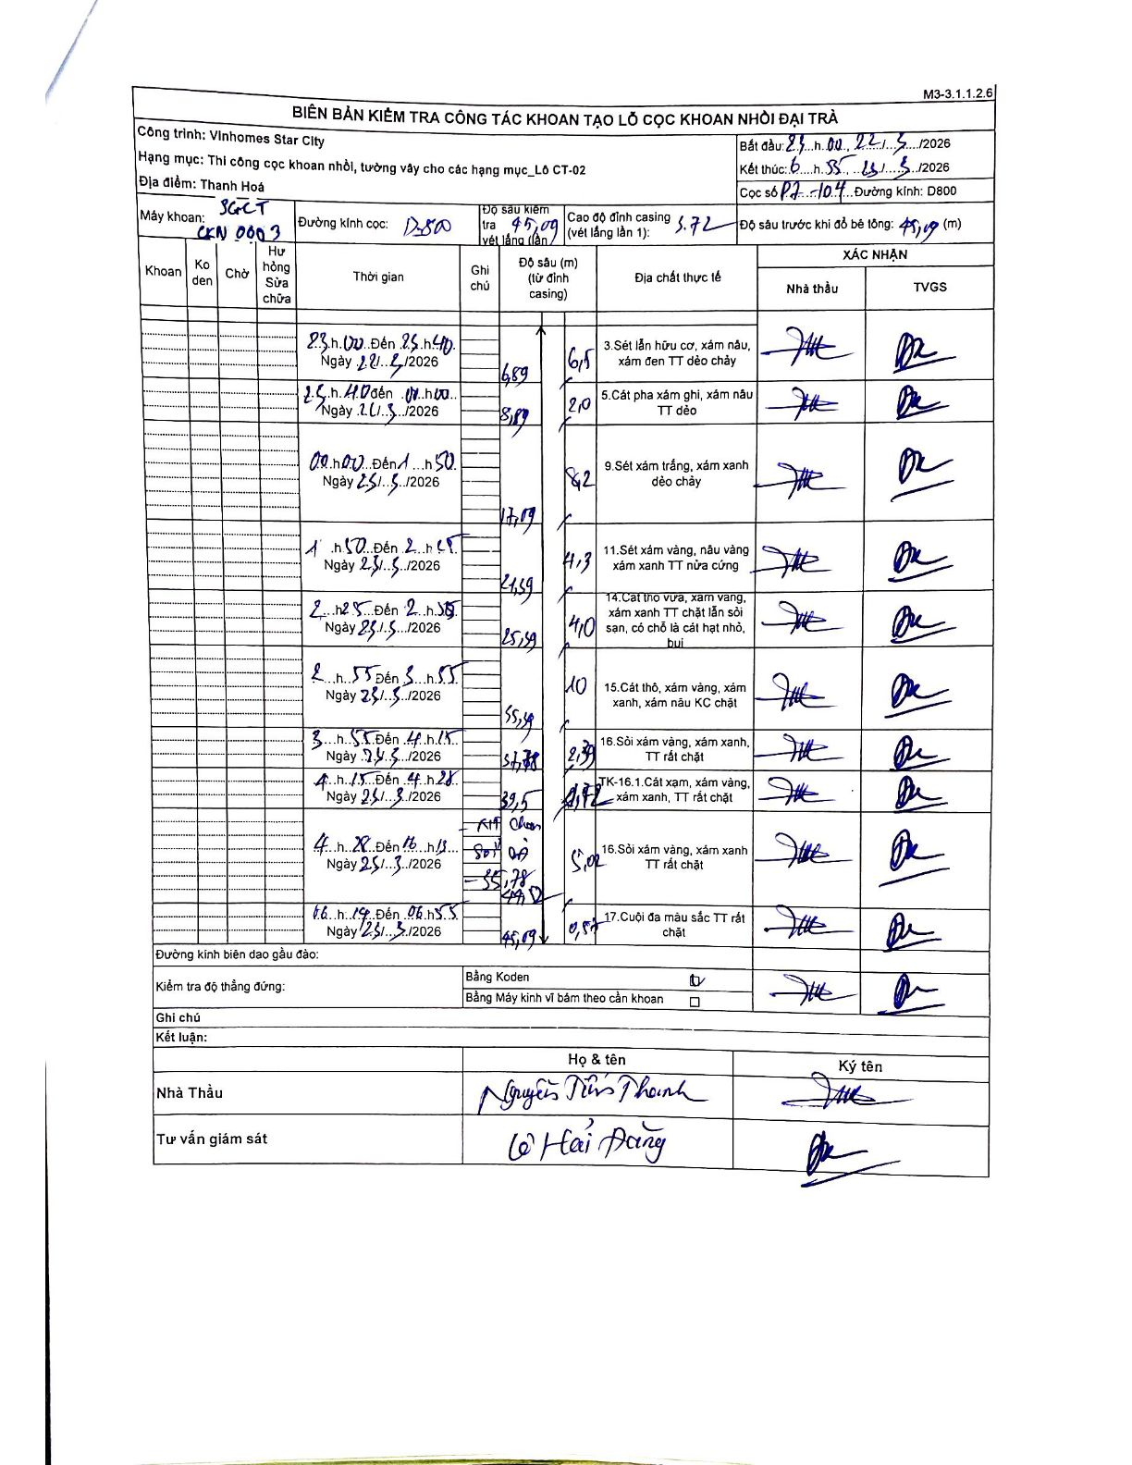
Dự án | Star City Thanh Hóa
Hạng mục | Thi công cọc khoan nhồi, tường vây cho các hạng mục_Lô CT-02
Tên bộ phận | Cọc khoan nhồi
Số hiệu cọc | P7-104
Tên Máy khoan | SGCT-KCN0003
Đường kính | D800
Bắt đầu thi công | 23:00 22/05/2026
Kết thúc thi công | 06:55 25/05/2026

Địa chất TT | Đường kính | Mô tả lớp thiết kế | Từ (h) | Đến (h) | Cao độ từ | Cao độ đến | T.Gian (h) | Dài (m) | V (m/h) | Ghi chú
3 | D800 | Sét lẫn hữu cơ, xám nâu, xám đen TT dẻo chảy | 23:00 22/05/2026 | 01:40 23/05/2026 | -5.72 | -6.89 | 2.67 | 6.5 | 0.44 | Time written as 23h00 to 25h40, interpreted as 01:40 next day.
5 | D800 | Cát pha xám ghi, xám nâu TT dẻo | 01:40 23/05/2026 | 03:00 23/05/2026 | -6.89 | -8.89 | 1.33 | 2 | 1.5
9 | D800 | Sét xám trắng, xám xanh dẻo chảy | 00:00 25/05/2026 | 11:50 25/05/2026 | -8.89 | -17.09 | 11.83 | 8.2 | 0.69
11 | D800 | Sét xám vàng, nâu vàng xám xanh TT nửa cứng | 11:50 25/05/2026 | 12:45 25/05/2026 | -17.09 | -21.39 | 0.92 | 4.3 | 4.69
14 | D800 | Cát thô vừa, xám vàng, xám xanh TT chặt lẫn sỏi sạn, có chỗ là cát hạt nhỏ, bụi | 12:45 25/05/2026 | 12:55 25/05/2026 | -21.39 | -25.49 | 0.17 | 4.1 | 24.6
15 | D800 | Cát thô, xám vàng, xám xanh, xám nâu KC chặt | 12:55 25/05/2026 | 13:55 25/05/2026 | -25.49 | -35.49 | 1 | 10 | 10
16 | D800 | Sỏi xám vàng, xám xanh, TT rất chặt | 13:55 24/05/2026 | 14:15 24/05/2026 | -35.49 | -37.78 | 0.33 | 2.29 | 6.87 | Date written as 24/5 despite surrounding rows being 25/5.
TK-16.1 | D800 | Cát xám, xám vàng, xám xanh, TT rất chặt | 14:15 25/05/2026 | 14:28 25/05/2026 | -37.78 | -39.5 | 0.22 | 1.72 | 7.94
16 | D800 | Sỏi xám vàng, xám xanh TT rất chặt | 14:28 25/05/2026 | 16:15 25/05/2026 | -39.5 | -44.52 | 1.78 | 5.02 | 2.81 | Ghi chú: Sỏi đá
17 | D800 | Cuội đa màu sắc TT rất chặt | 16:15 25/05/2026 | 06:55 25/05/2026 | -44.52 | -45.09 | 14.67 | 0.57 | 0.04 | Ghi chú: Sỏi đá

ẢNH BIÊN BẢN GỐC

